未交图表
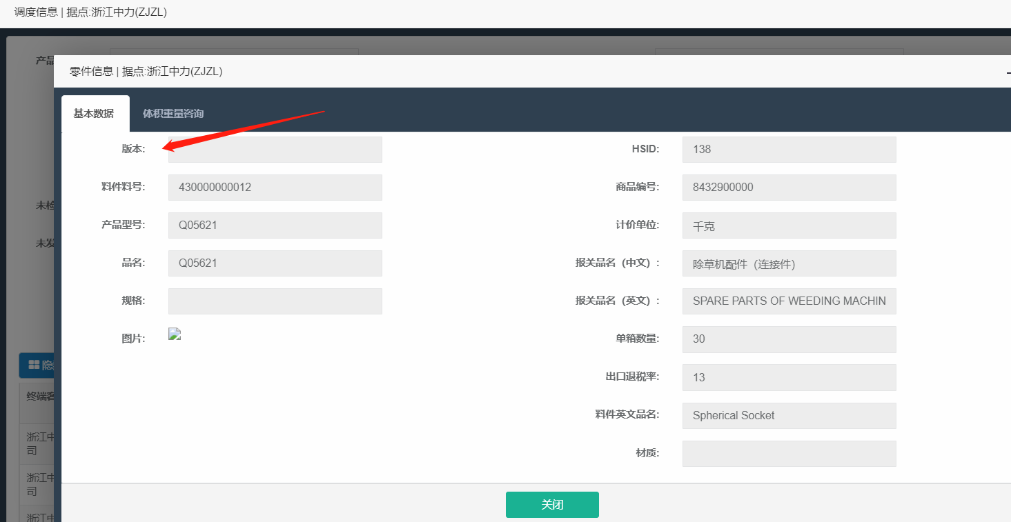
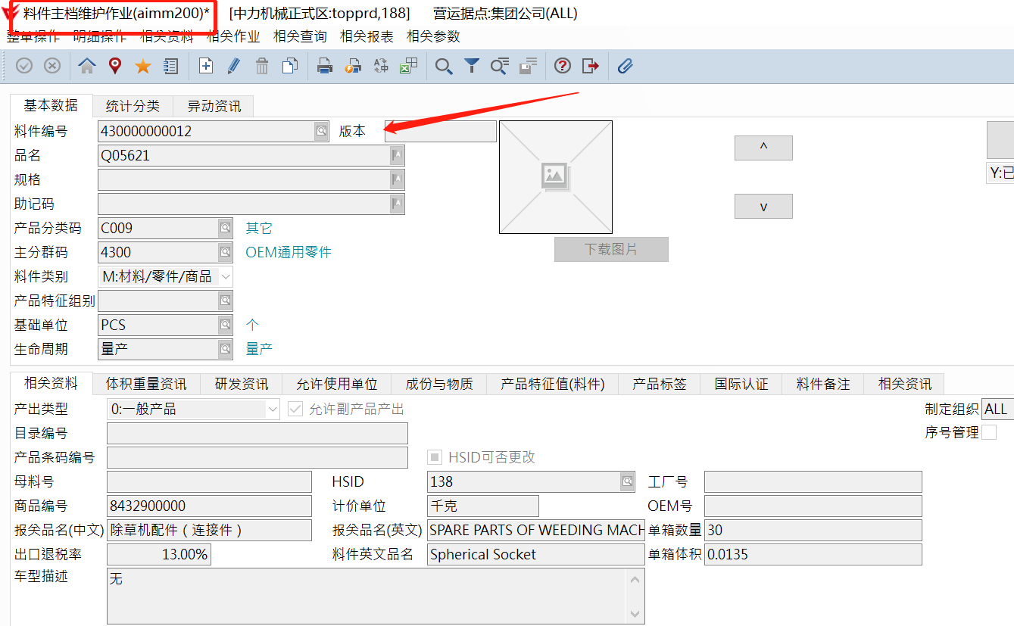
查询条件 |  |  |  | 取4300开头的料号
零件号 | 交货日期从____到___ | 工厂代码 | 业务员
取值apmt500产品型号 | 取值apmt500交货日期 | 取值apmt500供应商全称 | 取值浙江中力销售订单业务员名字 | 取最近销售订单上面的业务员名称（销售订单日期最近/最大一笔）

图片 | 图号 | 图版本 | 待检数 | 业务员 | 工厂代码 | 交货日期 | 合同数 | 未交数 | 备注 | 上批交期 | 数量 | 退货率 | 不合格原因
中台-订单调度（总体）-图片 | apmt500产品型号 | 中台-订单调度（总体）-查看零件信息-版本 | aqcq100来源数量（同一来源单号相同料号的数量需要合并） | 取值浙江中力销售订单业务员名字 | apmt500供应商编号（比如A***) | apmt500交货日期 | apmt500采购数量 | apmq500未交量，只显示大于0且采购单未结案的数据 | 交货日期减实际日期，负为迟，正不显示 | apmt520单据日期（该料号最近的一笔收货单的收货数量和） | apmt520收货数量（同一收货单号相同料号收货数量需要合并） | 不合格数/数量，不合格数取值：aqct300不良数（同一来源单号相同料号的数量需要合并） | aqct300-联产品与结果判定-不良原因
 |  |  |  |  |  |  |  | 订单行状态pmdn045=1 and pmdnstus='Y'的(订单数量pmdn007-订单总已入库量pmdo019+订单总仓退换货数量pmdo017)
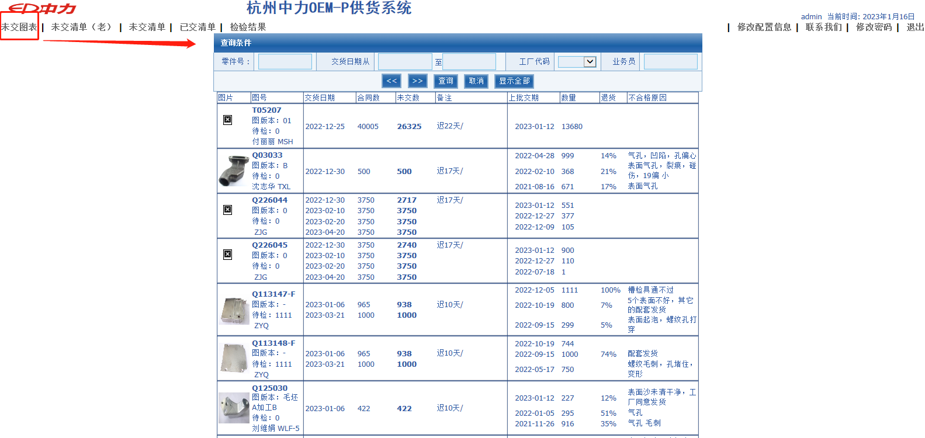

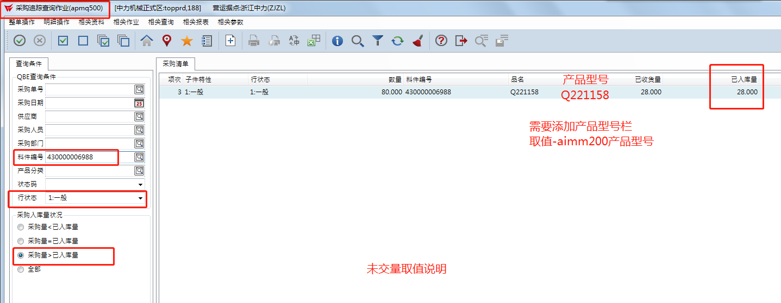

版本取值：中台订单调度总体--零件信息--版本取值ERP料件主档维护作业aimm200版本

未交清单
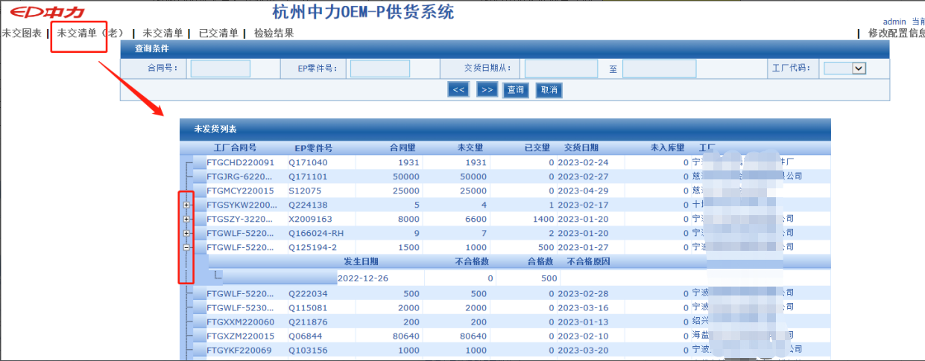
查询条件
合同号 | 零件号 | 交货日期从____到___ | 工厂代码
取值apmt500采购单号 | 取值apmt500产品型号 | 取值apmt500交货日期 | 取值apmt500供应商全称

工厂合同号 | 零件号 | 合同量 | 未交量 | 已交量 | 交货日期 | 待检数 | 工厂
取值apmt500采购单号 | 取值apmt500产品型号 | 取值apmt500采购数量 | apmq500未交量，只显示大于0且采购单未结案的数据 | 取值apmq500已入库量 | 取值apmt500交货日期 | aqcq100来源数量（同一来源单号相同料号的数量需要合并） | 取值apmt500供应商全称

发生日期 | 不合格数 | 合格数 | 不合格原因
取值aqct300单据日期 | aqct300不良数（同一来源单号相同料号的数量需要合并） | aqct300合格量（同一来源单号相同料号的数量需要合并） | aqct300-联产品与结果判定-不良原因

已交清单
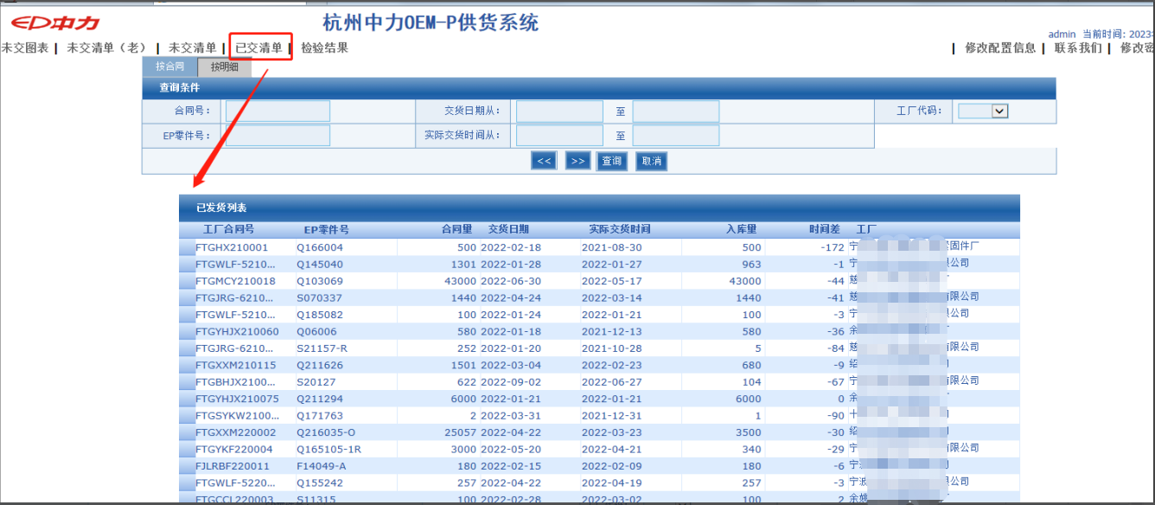
查询条件
合同号 | 零件号 | 交货日期从____到___ | 实际交货日期 | 工厂代码
取值apmt500采购单号 | 取值apmt500产品型号 | 取值apmt500交货日期 | 取值apmt520单据日期 | 取值apmt500供应商全称

按明细
工厂合同号 | 零件号 | 合同量 | 交货日期 | 实际交货日期 | 入库量 | 时间差 | 工厂
取值apmt500采购单号 | 取值apmt500产品型号 | 取值apmt500采购数量 | 取值apmt500交货日期 | 取值apmt520单据日期 | 取值apmt570入库数量 | 实际交货日期减交货日期 | 取值apmt500供应商全称

按合同
合同号 | 零件号 | 合同量 | 入库量 | 工厂
取值apmt500采购单号 | 取值apmt500产品型号 | 取值apmt500采购数量 | 取值apmt570入库数量 | 取值apmt500供应商编号

检验结果
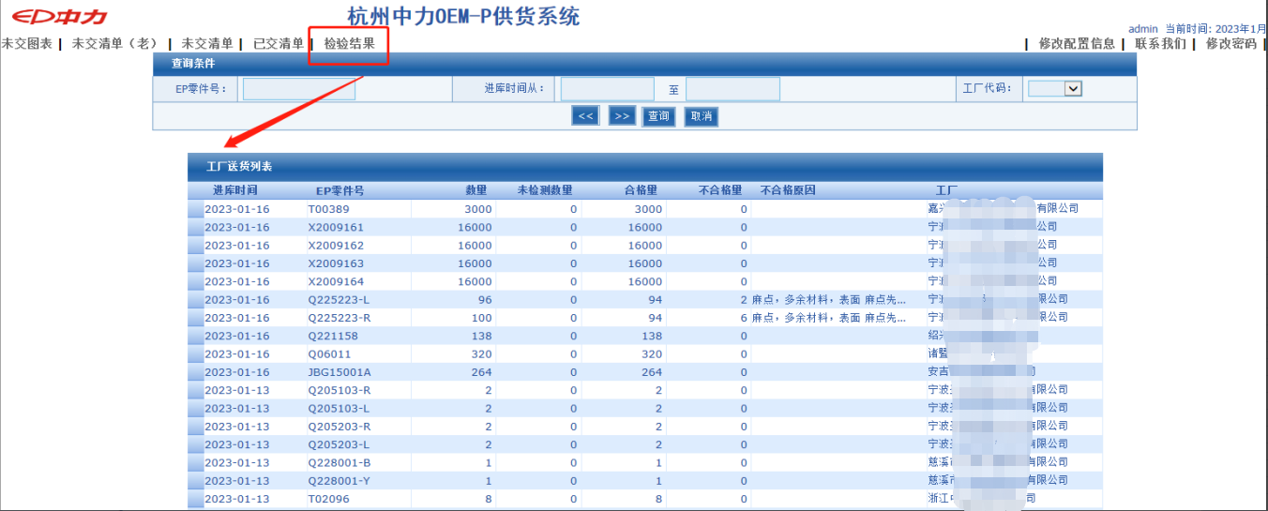
查询条件
零件号 | 进库时间从___至___ | 工厂代码
取值apmt500产品型号 | 取值apmt520单据日期 | 取值apmt500供应商全称

进库时间 | 零件号 | 数量 | 未检测数量 | 合格量 | 不合格量 | 不合格原因 | 工厂
取值apmt520单据日期 | 取值apmt500产品型号 | 取值apmt520收货数量 | aqcq100来源数量（同一来源单号相同料号的数量需要合并） | aqct300合格量（同一来源单号相同料号的数量需要合并） | aqct300不良数（同一来源单号相同料号的数量需要合并） | aqct300-联产品与结果判定-不良原因 | 取值apmt500供应商全称

